総括表
令和7年度交差点交通量調査報告書
交差点名 |  |  |  | №63 新羽踏切（小机駅東側） 【Y-196】 |  |  |  |  | 調査年月日 | 2025-11-26 | 天候 | 晴 れ | 63
所在地 |  |  |  | 港北区小机町 |  |  |  |  | 調査時間帯 | 7:00～19:00（12時間合計） |  |  | 新羽踏切（小机駅東側）
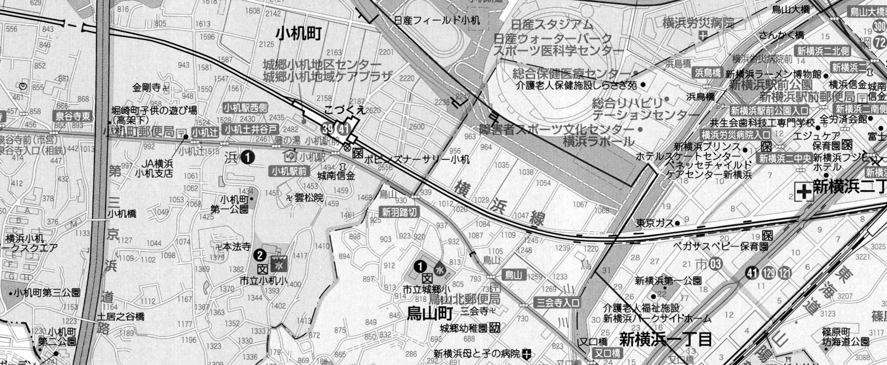
 |  |  |  |  |  |  |  |  |  |  |  |  | Y-196
 |  |  |  |  |  |  |  |  |  |  |  |  | 港北区小机町
 |  |  |  |  |  |  |  |  |  |  |  |  | 2025-11-26
 |  |  |  |  |  |  |  |  |  |  |  |  | 晴 れ

新羽踏切

出典：港北区民生活マップ

方向別交通量集計表
断面 | 方向 | 大型計 | 小型計 | 合計 | 断面 | 方向 | 大型計 | 小型計 | 合計
Ａ | 1 | 53 | 465 | 518 | Ｃ | 5 | 705 | 4,559 | 5,264
 | 2 | 231 | 1,098 | 1,329 |  | 6 | 45 | 734 | 779
 | 計 | 284 | 1,563 | 1,847 |  | 計 | 750 | 5,293 | 6,043
Ｂ | 3 | 247 | 1,655 | 1,902
 | 4 | 460 | 5,111 | 5,571
 | 計 | 707 | 6,766 | 7,473

変動図
 | 調査年月日 | 調 査 方 向 案 内 図
 | 2025-11-26
 | 調査時間
 | 7：00～19：00（12時間）
 | 調査地点
 | №63 新羽踏切（小机駅東側） 【Y-196】
 | 凡例
小型車
大型車混入率
大型車
 | 流入計Ａ（1+2） |  | 流入計Ａ（1+2） |  |  |  | 流出計Ａ（3+6） |  |  |  | 断面計Ａ
 |  |  |  | 小型車 | 大型車 | 大型車混入率 |  | 小型車 | 大型車 | 大型車混入率 |  | 小型車 | 大型車 | 大型車混入率
 |  |  | 7-8 | 87 | 34 | 28.1 | 7-8 | 157 | 14 | 8.2 | 7-8 | 244 | 48 | 16.4
 |  |  | 8-9 | 74 | 27 | 26.7 | 8-9 | 167 | 37 | 18.1 | 8-9 | 241 | 64 | 21.0
 |  |  | 9-10 | 111 | 28 | 20.1 | 9-10 | 216 | 25 | 10.4 | 9-10 | 327 | 53 | 13.9
 |  |  | 10-11 | 120 | 45 | 27.3 | 10-11 | 217 | 34 | 13.5 | 10-11 | 337 | 79 | 19.0
 |  |  | 11-12 | 126 | 35 | 21.7 | 11-12 | 218 | 31 | 12.4 | 11-12 | 344 | 66 | 16.1
 |  |  | 12-13 | 144 | 17 | 10.6 | 12-13 | 208 | 25 | 10.7 | 12-13 | 352 | 42 | 10.7
 |  |  | 13-14 | 150 | 26 | 14.8 | 13-14 | 191 | 26 | 12.0 | 13-14 | 341 | 52 | 13.2
 |  |  | 14-15 | 163 | 22 | 11.9 | 14-15 | 197 | 23 | 10.5 | 14-15 | 360 | 45 | 11.1
 |  |  | 15-16 | 156 | 19 | 10.9 | 15-16 | 218 | 23 | 9.5 | 15-16 | 374 | 42 | 10.1
 |  |  | 16-17 | 145 | 13 | 8.2 | 16-17 | 221 | 25 | 10.2 | 16-17 | 366 | 38 | 9.4
 |  |  | 17-18 | 129 | 8 | 5.8 | 17-18 | 196 | 19 | 8.8 | 17-18 | 325 | 27 | 7.7
 |  |  | 18-19 | 158 | 10 | 6.0 | 18-19 | 183 | 10 | 5.2 | 18-19 | 341 | 20 | 5.5
 | 流出計Ａ（3+6）

 | 断面計Ａ

自 動 車 交 通 量 時 間 変 動 図
 | 流入計Ｂ（3+4） |  | 流入計Ｂ（3+4） |  |  |  | 流出計Ｂ（2+5） |  |  |  | 断面計Ｂ
 |  |  |  | 小型車 | 大型車 | 大型車混入率 |  | 小型車 | 大型車 | 大型車混入率 |  | 小型車 | 大型車 | 大型車混入率
 |  |  | 7-8 | 477 | 67 | 12.3 | 7-8 | 439 | 120 | 21.5 | 7-8 | 916 | 187 | 17.0
 |  |  | 8-9 | 506 | 70 | 12.2 | 8-9 | 347 | 101 | 22.5 | 8-9 | 853 | 171 | 16.7
 |  |  | 9-10 | 560 | 54 | 8.8 | 9-10 | 436 | 100 | 18.7 | 9-10 | 996 | 154 | 13.4
 |  |  | 10-11 | 553 | 68 | 11.0 | 10-11 | 421 | 128 | 23.3 | 10-11 | 974 | 196 | 16.8
 |  |  | 11-12 | 556 | 63 | 10.2 | 11-12 | 468 | 100 | 17.6 | 11-12 | 1024 | 163 | 13.7
 |  |  | 12-13 | 527 | 62 | 10.5 | 12-13 | 446 | 80 | 15.2 | 12-13 | 973 | 142 | 12.7
 |  |  | 13-14 | 572 | 58 | 9.2 | 13-14 | 505 | 80 | 13.7 | 13-14 | 1077 | 138 | 11.4
 |  |  | 14-15 | 551 | 68 | 11.0 | 14-15 | 499 | 73 | 12.8 | 14-15 | 1050 | 141 | 11.8
 |  |  | 15-16 | 581 | 65 | 10.1 | 15-16 | 514 | 54 | 9.5 | 15-16 | 1095 | 119 | 9.8
 |  |  | 16-17 | 611 | 60 | 8.9 | 16-17 | 527 | 49 | 8.5 | 16-17 | 1138 | 109 | 8.7
 |  |  | 17-18 | 652 | 41 | 5.9 | 17-18 | 500 | 25 | 4.8 | 17-18 | 1152 | 66 | 5.4
 |  |  | 18-19 | 620 | 31 | 4.8 | 18-19 | 555 | 26 | 4.5 | 18-19 | 1175 | 57 | 4.6
 | 流出計Ｂ（2+5）

 | 断面計Ｂ

自 動 車 交 通 量 時 間 変 動 図
 | 流入計Ｃ（5+6） |  | 流入計Ｃ（5+6） |  |  |  | 流出計Ｃ（1+4） |  |  |  | 断面計Ｃ
 |  |  |  | 小型車 | 大型車 | 大型車混入率 |  | 小型車 | 大型車 | 大型車混入率 |  | 小型車 | 大型車 | 大型車混入率
 |  |  | 7-8 | 423 | 91 | 17.7 | 7-8 | 391 | 58 | 12.9 | 7-8 | 814 | 149 | 15.5
 |  |  | 8-9 | 374 | 83 | 18.2 | 8-9 | 440 | 42 | 8.7 | 8-9 | 814 | 125 | 13.3
 |  |  | 9-10 | 412 | 81 | 16.4 | 9-10 | 431 | 38 | 8.1 | 9-10 | 843 | 119 | 12.4
 |  |  | 10-11 | 400 | 99 | 19.8 | 10-11 | 435 | 50 | 10.3 | 10-11 | 835 | 149 | 15.1
 |  |  | 11-12 | 447 | 72 | 13.9 | 11-12 | 443 | 39 | 8.1 | 11-12 | 890 | 111 | 11.1
 |  |  | 12-13 | 409 | 69 | 14.4 | 12-13 | 426 | 43 | 9.2 | 12-13 | 835 | 112 | 11.8
 |  |  | 13-14 | 445 | 65 | 12.7 | 13-14 | 471 | 43 | 8.4 | 13-14 | 916 | 108 | 10.5
 |  |  | 14-15 | 441 | 63 | 12.5 | 14-15 | 459 | 57 | 11.0 | 14-15 | 900 | 120 | 11.8
 |  |  | 15-16 | 491 | 42 | 7.9 | 15-16 | 496 | 49 | 9.0 | 15-16 | 987 | 91 | 8.4
 |  |  | 16-17 | 493 | 47 | 8.7 | 16-17 | 501 | 46 | 8.4 | 16-17 | 994 | 93 | 8.6
 |  |  | 17-18 | 461 | 19 | 4.0 | 17-18 | 546 | 24 | 4.2 | 17-18 | 1007 | 43 | 4.1
 |  |  | 18-19 | 497 | 19 | 3.7 | 18-19 | 537 | 24 | 4.3 | 18-19 | 1034 | 43 | 4.0
 | 流出計Ｃ（1+4）

 | 断面計Ｃ

自 動 車 交 通 量 時 間 変 動 図

